UseCase
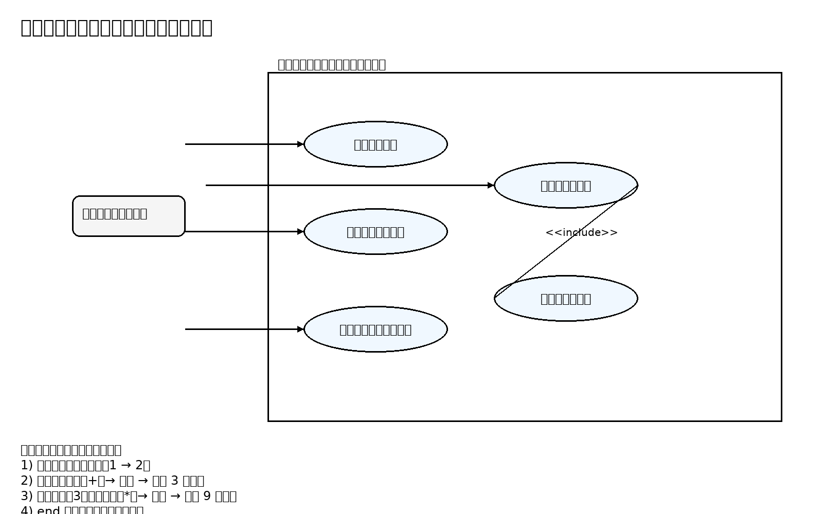
ユースケース図（画像を埋め込み）

